Graphique 1
Taux de prevalence
 | Femmes | Hommes | Taux de femmes ayant recours aux Benzodiazépines | Taux d'hommes ayant recours aux Benzodiazépines
De 70 à 74 ans | 7,817 | 5,510 | 8.8% | 4.9%
De 75 à 79 ans | 6,860 | 3,862 | 9.3% | 5.2%
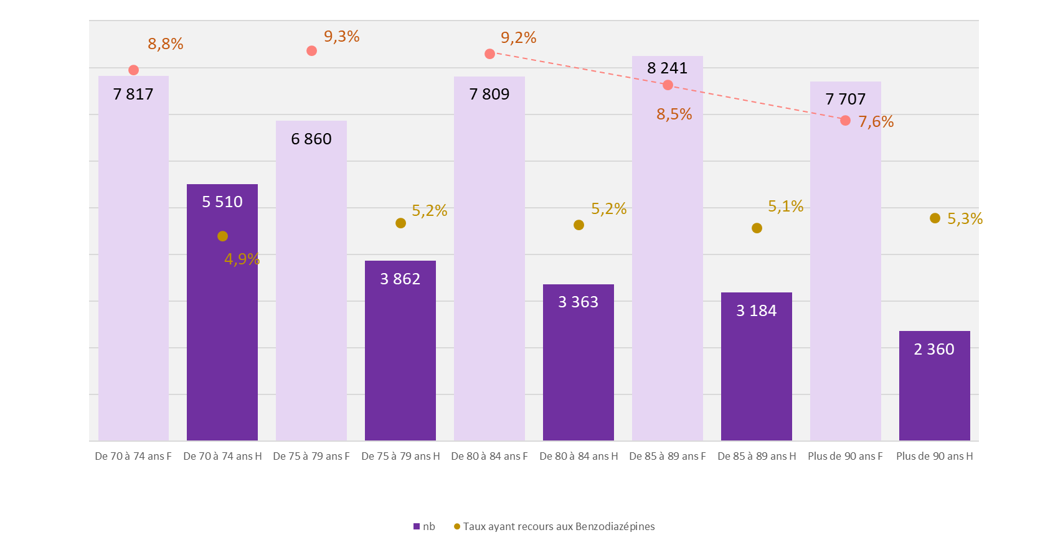
De 80 à 84 ans | 7,809 | 3,363 | 9.2% | 5.2%
De 85 à 89 ans | 8,241 | 3,184 | 8.5% | 5.1%
Plus de 90 ans | 7,707 | 2,360 | 7.6% | 5.3%

Carte 1
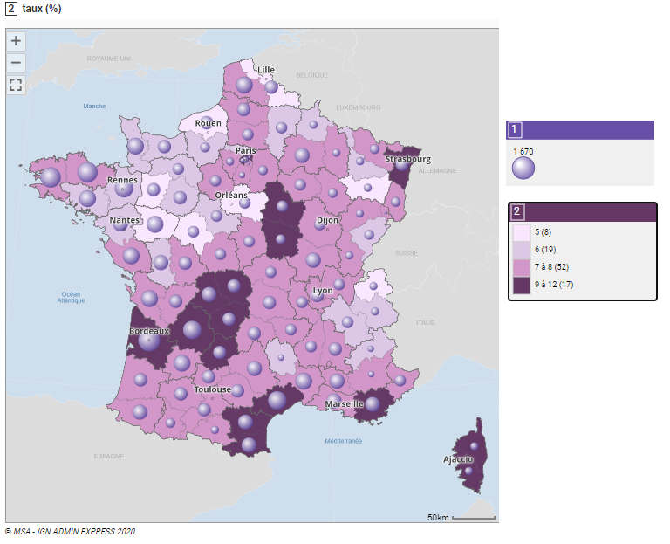
Taux de recours aux BZD-DVL (%)
Nombre d’assurés
Source SNDS – Exploitation MSA
Réalisé avec GéoMSA
CodeGEOMSA | departement | Nb assurés consommants BZD 70 ans et plus | Nb Consommants 70 ans et plus RA | taux
Ain | 01 | 559 | 7,534 | 7.4%
Aisne | 02 | 558 | 8,693 | 6.4%
Allier | 03 | 563 | 8,137 | 6.9%
Alpes-de-Haute-Provence | 04 | 185 | 2,591 | 7.1%
Hautes-Alpes | 05 | 152 | 2,352 | 6.5%
Alpes-Maritimes | 06 | 434 | 5,827 | 7.4%
Ardèche | 07 | 464 | 6,599 | 7.0%
Ardennes | 08 | 270 | 4,372 | 6.2%
Ariège | 09 | 209 | 3,197 | 6.5%
Aube | 10 | 475 | 5,988 | 7.9%
Aude | 11 | 835 | 9,688 | 8.6%
Aveyron | 12 | 833 | 12,572 | 6.6%
Bouches-du-Rhône | 13 | 761 | 10,040 | 7.6%
Calvados | 14 | 585 | 10,407 | 5.6%
Cantal | 15 | 618 | 7,337 | 8.4%
Charente | 16 | 720 | 10,279 | 7.0%
Charente-Maritime | 17 | 1,077 | 14,984 | 7.2%
Cher | 18 | 446 | 5,733 | 7.8%
Corrèze | 19 | 688 | 7,104 | 9.7%
Corse | 20 | 449 | 3,834 | 11.7%
Côte-d'Or | 21 | 529 | 7,338 | 7.2%
Côtes-d'Armor | 22 | 1,370 | 18,043 | 7.6%
Creuse | 23 | 643 | 6,007 | 10.7%
Dordogne | 24 | 1,164 | 13,478 | 8.6%
Doubs | 25 | 335 | 5,647 | 5.9%
Drôme | 26 | 584 | 8,819 | 6.6%
Eure | 27 | 410 | 6,625 | 6.2%
Eure-et-Loir | 28 | 475 | 7,052 | 6.7%
Finistère | 29 | 1,357 | 17,962 | 7.6%
Gard | 30 | 996 | 12,431 | 8.0%
Haute-Garonne | 31 | 690 | 9,754 | 7.1%
Gers | 32 | 707 | 10,737 | 6.6%
Gironde | 33 | 1,670 | 18,357 | 9.1%
Hérault | 34 | 1,233 | 13,774 | 9.0%
Ille-et-Vilaine | 35 | 1,278 | 19,830 | 6.4%
Indre | 36 | 444 | 6,473 | 6.9%
Indre-et-Loire | 37 | 469 | 9,038 | 5.2%
Isère | 38 | 536 | 8,560 | 6.3%
Jura | 39 | 293 | 4,205 | 7.0%
Landes | 40 | 721 | 10,119 | 7.1%
Loir-et-Cher | 41 | 468 | 8,091 | 5.8%
Loire | 42 | 531 | 7,666 | 6.9%
Haute-Loire | 43 | 460 | 6,410 | 7.2%
Loire-Atlantique | 44 | 901 | 16,073 | 5.6%
Loiret | 45 | 441 | 8,157 | 5.4%
Lot | 46 | 575 | 6,571 | 8.8%
Lot-et-Garonne | 47 | 1,002 | 12,892 | 7.8%
Lozère | 48 | 182 | 2,932 | 6.2%
Maine-et-Loire | 49 | 1,028 | 19,455 | 5.3%
Manche | 50 | 1,073 | 18,230 | 5.9%
Marne | 51 | 889 | 13,251 | 6.7%
Haute-Marne | 52 | 341 | 4,253 | 8.0%
Mayenne | 53 | 687 | 13,888 | 4.9%
Meurthe-et-Moselle | 54 | 243 | 4,060 | 6.0%
Meuse | 55 | 268 | 4,068 | 6.6%
Morbihan | 56 | 1,003 | 15,914 | 6.3%
Moselle | 57 | 375 | 4,827 | 7.8%
Nièvre | 58 | 398 | 4,675 | 8.5%
Nord | 59 | 678 | 12,766 | 5.3%
Oise | 60 | 512 | 7,206 | 7.1%
Orne | 61 | 567 | 9,609 | 5.9%
Pas-de-Calais | 62 | 963 | 14,753 | 6.5%
Puy-de-Dôme | 63 | 690 | 9,035 | 7.6%
Pyrénées-Atlantiques | 64 | 895 | 12,536 | 7.1%
Hautes-Pyrénées | 65 | 370 | 4,677 | 7.9%
Pyrénées-Orientales | 66 | 746 | 7,922 | 9.4%
Bas-Rhin | 67 | 641 | 7,519 | 8.5%
Haut-Rhin | 68 | 383 | 5,209 | 7.4%
Rhône | 69 | 656 | 8,845 | 7.4%
Haute-Saône | 70 | 283 | 4,192 | 6.8%
Saône-et-Loire | 71 | 906 | 11,558 | 7.8%
Sarthe | 72 | 701 | 12,520 | 5.6%
Savoie | 73 | 234 | 3,814 | 6.1%
Haute-Savoie | 74 | 243 | 4,936 | 4.9%
Paris | 75 | 136 | 1,776 | 7.7%
Seine-Maritime | 76 | 580 | 11,049 | 5.2%
Seine-et-Marne | 77 | 394 | 5,255 | 7.5%
Yvelines | 78 | 227 | 3,034 | 7.5%
Deux-Sèvres | 79 | 871 | 13,480 | 6.5%
Somme | 80 | 671 | 9,298 | 7.2%
Tarn | 81 | 641 | 9,533 | 6.7%
Tarn-et-Garonne | 82 | 657 | 8,757 | 7.5%
Var | 83 | 834 | 9,191 | 9.1%
Vaucluse | 84 | 807 | 12,174 | 6.6%
Vendée | 85 | 1,078 | 16,402 | 6.6%
Vienne | 86 | 702 | 9,782 | 7.2%
Haute-Vienne | 87 | 750 | 7,023 | 10.7%
Vosges | 88 | 219 | 4,827 | 4.5%
Yonne | 89 | 531 | 6,105 | 8.7%
Territoire de Belfort | 90 | 33 | 393 | 8.4%
Essonne | 91 | 170 | 2,423 | 7.0%
Hauts-de-Seine | 92 | 89 | 1,024 | 8.7%
Seine-Saint-Denis | 93 | 51 | 542 | 9.4%
Val-de-Marne | 94 | 60 | 899 | 6.7%
Val-d'Oise | 95 | 94 | 1,617 | 5.8%

Graphique2
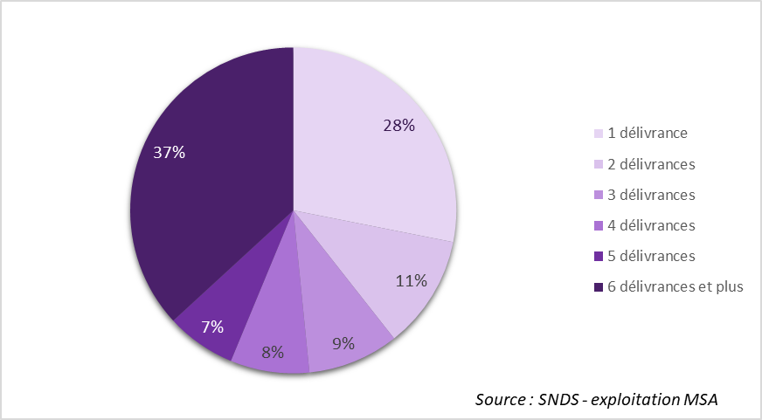
Nb de Délivrances en 2021 | Nombre d'assurés | %
1 délivrance | 15,949 | 28.1%
2 délivrances | 6,390 | 11.3%
3 délivrances | 5,122 | 9.0%
4 délivrances | 4,440 | 7.8%
5 délivrances | 3,924 | 6.9%
6 délivrances et plus | 20,888 | 36.8%
Total | 56,713 | 100.0%

Graphique 3
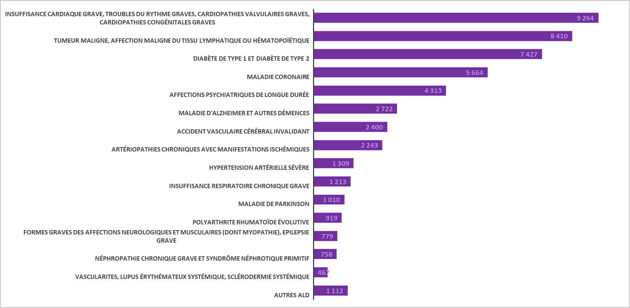
ALD | Nombre assurés
Autres ALD | 1,112
Vascularites, Lupus érythémateux systémique, Sclérodermie systémique | 467
Néphropathie chronique grave et syndrôme néphrotique primitif | 758
Formes graves des affections neurologiques et musculaires (dont Myopathie), Epilepsie grave | 779
Polyarthrite rhumatoïde évolutive | 919
Maladie de Parkinson | 1,010
Insuffisance respiratoire chronique grave | 1,213
Hypertension artérielle sévère | 1,309
Artériopathies chroniques avec manifestations ischémiques | 2,243
Accident vasculaire cérébral invalidant | 2,400
Maladie d'Alzheimer et autres démences | 2,722
Affections psychiatriques de longue durée | 4,313
Maladie coronaire | 5,664
Diabète de type 1 et diabète de type 2 | 7,427
Tumeur maligne, affection maligne du tissu lymphatique ou hématopoïétique | 8,410
Insuffisance cardiaque grave, troubles du rythme graves, cardiopathies valvulaires graves, cardiopathies congénitales graves | 9,264

Graphique 4
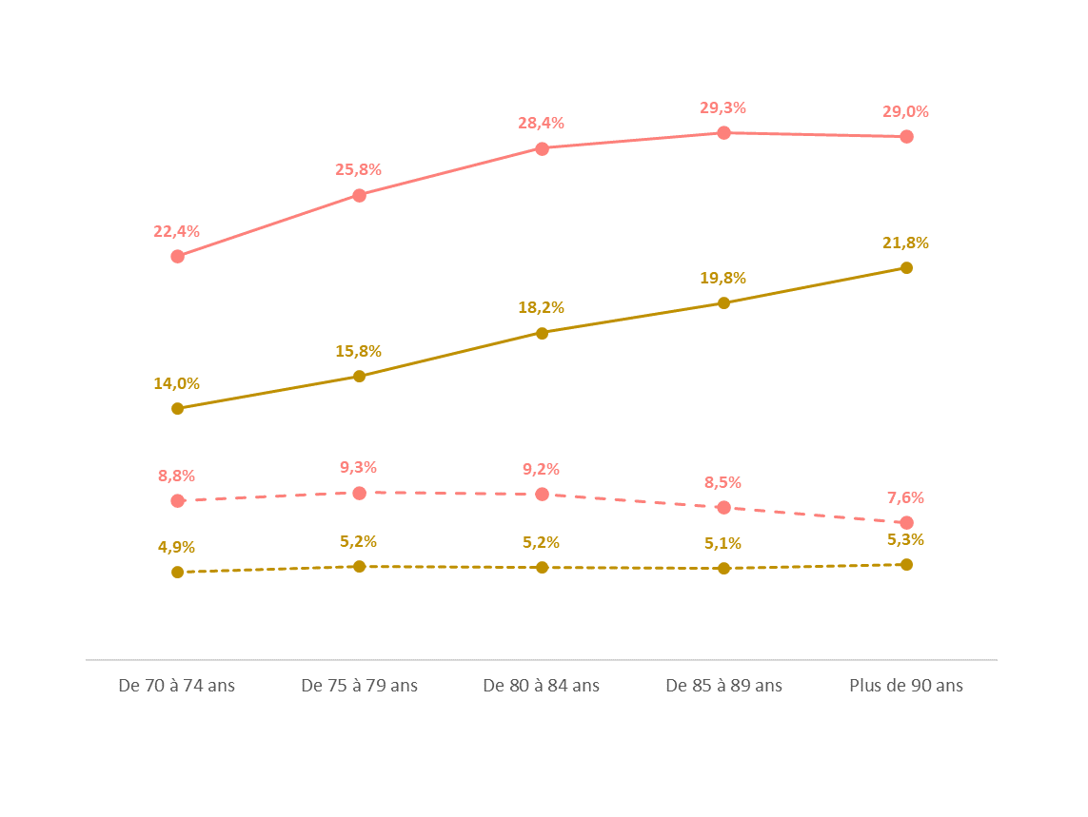
Taux de prevalence BZD DVL
ClasseAge | Femmes | Hommes | Taux de femmes ayant recours aux BZD-DVL | Taux d'hommes ayant recours aux BZD-DVL | Taux de femmes ayant recours aux BZD | Taux d'hommes ayant recours aux BZD
De 70 à 74 ans | 7,817 | 5,510 | 8.8% | 4.9% | 22.4% | 14.0%
De 75 à 79 ans | 6,860 | 3,862 | 9.3% | 5.2% | 25.8% | 15.8%
De 80 à 84 ans | 7,809 | 3,363 | 9.2% | 5.2% | 28.4% | 18.2%
De 85 à 89 ans | 8,241 | 3,184 | 8.5% | 5.1% | 29.3% | 19.8%
Plus de 90 ans | 7,707 | 2,360 | 7.6% | 5.3% | 29.0% | 21.8%

